Check List
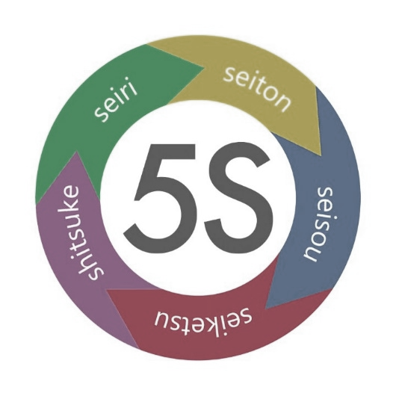
 |  | Departamentos |  |  |  | EVALUACION 5S
 |  | Almacen | 0 |  |  | ABRIL
 |  | Produccion | 0 |  |  | EVALUACION TOTAL
 |  | Embarques | 0 |  |  | 0
 |  | Oficinas | 0

 | 1 | 2 | 3 | 4 |  | Fecha | 2025-04-19
Criterio | No cumple y desconoce | No cumple | Cumple pero falta mejorar | Si cumple | Evaluacion por criterio | Prioridad | Responsable | Dias para corregir | Fecha Compromiso | Comentarios
Solo hay materiales necesarios en el area | FALSE | FALSE | FALSE | FALSE | 0
Solo hay materiales necesarios en el area | FALSE | FALSE | FALSE | FALSE | 0
Solo hay materiales necesarios en el area | FALSE | FALSE | FALSE | FALSE | 0
Solo hay materiales necesarios en el area | FALSE | FALSE | FALSE | FALSE | 0
Materiales Obsoletos o dañados | FALSE | FALSE | FALSE | FALSE | 0
Materiales Obsoletos o dañados | FALSE | FALSE | FALSE | FALSE | 0
Materiales Obsoletos o dañados | FALSE | FALSE | FALSE | FALSE | 0
Materiales Obsoletos o dañados | FALSE | FALSE | FALSE | FALSE | 0
El personal conoce que debe y que no debe estar en el area | FALSE | FALSE | FALSE | FALSE | 0
El personal conoce que debe y que no debe estar en el area | FALSE | FALSE | FALSE | FALSE | 0
El personal conoce que debe y que no debe estar en el area | FALSE | FALSE | FALSE | FALSE | 0
El personal conoce que debe y que no debe estar en el area | FALSE | FALSE | FALSE | FALSE | 0
Todos los objetos estan organizados y tienen un lugar | FALSE | FALSE | FALSE | FALSE | 0
Todos los objetos estan organizados y tienen un lugar | FALSE | FALSE | FALSE | FALSE | 0
Todos los objetos estan organizados y tienen un lugar | FALSE | FALSE | FALSE | FALSE | 0
Todos los objetos estan organizados y tienen un lugar | FALSE | FALSE | FALSE | FALSE | 0
Materiales frecuentes estan accesibles | FALSE | FALSE | FALSE | FALSE | 0
Materiales frecuentes estan accesibles | FALSE | FALSE | FALSE | FALSE | 0
Materiales frecuentes estan accesibles | FALSE | FALSE | FALSE | FALSE | 0
Materiales frecuentes estan accesibles | FALSE | FALSE | FALSE | FALSE | 0
El area se encuentra limpia y ordenada | FALSE | FALSE | FALSE | FALSE | 0
El area se encuentra limpia y ordenada | FALSE | FALSE | FALSE | FALSE | 0
El area se encuentra limpia y ordenada | FALSE | FALSE | FALSE | FALSE | 0
El area se encuentra limpia y ordenada | FALSE | FALSE | FALSE | FALSE | 0
Existe un cronograma de limpieza y vigente | FALSE | FALSE | FALSE | FALSE | 0
Existe un cronograma de limpieza y vigente | FALSE | FALSE | FALSE | FALSE | 0
Existe un cronograma de limpieza y vigente | FALSE | FALSE | FALSE | FALSE | 0
Existe un cronograma de limpieza y vigente | FALSE | FALSE | FALSE | FALSE | 0
Existen procedimientos visibles | FALSE | FALSE | FALSE | FALSE | 0
Existen procedimientos visibles | FALSE | FALSE | FALSE | FALSE | 0
Existen procedimientos visibles | FALSE | FALSE | FALSE | FALSE | 0
Existen procedimientos visibles | FALSE | FALSE | FALSE | FALSE | 0
Las buenas practicas son aplicadas | FALSE | FALSE | FALSE | FALSE | 0
Las buenas practicas son aplicadas | FALSE | FALSE | FALSE | FALSE | 0
Las buenas practicas son aplicadas | FALSE | FALSE | FALSE | FALSE | 0
Las buenas practicas son aplicadas | FALSE | FALSE | FALSE | FALSE | 0
El personal demuestra compromiso con la cultura 5S | FALSE | FALSE | FALSE | FALSE | 0
El personal demuestra compromiso con la cultura 5S | FALSE | FALSE | FALSE | FALSE | 0
El personal demuestra compromiso con la cultura 5S | FALSE | FALSE | FALSE | FALSE | 0
El personal demuestra compromiso con la cultura 5S | FALSE | FALSE | FALSE | FALSE | 0
Existen campañas que fomentan la cultura 5S | FALSE | FALSE | FALSE | FALSE | 0
Existen campañas que fomentan la cultura 5S | FALSE | FALSE | FALSE | FALSE | 0
Existen campañas que fomentan la cultura 5S | FALSE | FALSE | FALSE | FALSE | 0
Existen campañas que fomentan la cultura 5S | FALSE | FALSE | FALSE | FALSE | 0
 |  |  |  |  | 0

